Plan1
p1 |  | p2 |  | p3 |  | p4
x | y | x | y | x | y | x | y
237 | 244 | 312 | 263 | 312 | 263 | 311 | 345
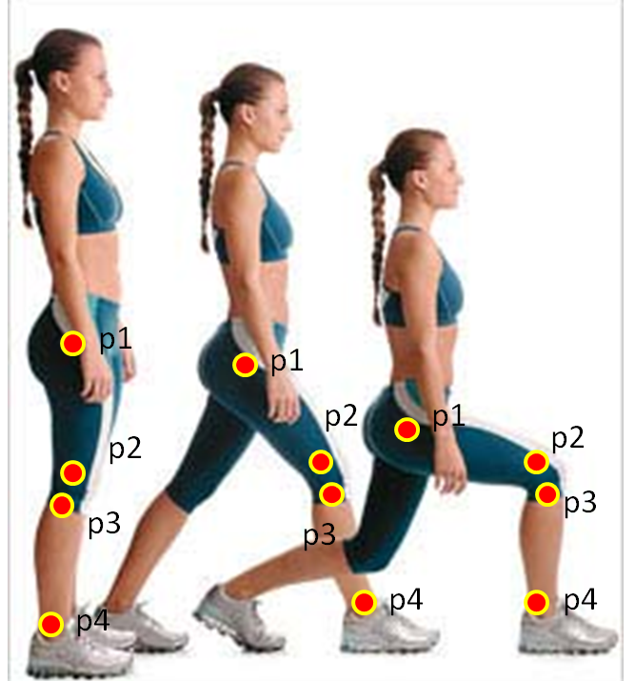
Vetor 1 |  | Vetor 2
-75 | -19 | -1 | 82

Vetor 1 norma |  | Vetor 2 norma
77.369244536 |  | 82.006097334

Vetor 1 normalizado |  | Vetor 2 normalizado
-0.96937743738 | -0.24557561747 | -0.012194215217 | 0.99992564779

Produto interno entre o segmento 1 e 2 noralizado
-0.23373656128

Arco cosseno (ACOS ou Cos-1) do produto interno entre os vetores normalizados (valor em radianos)
1.8067152584

ângulo em graus
103.51691702

